画面フロー
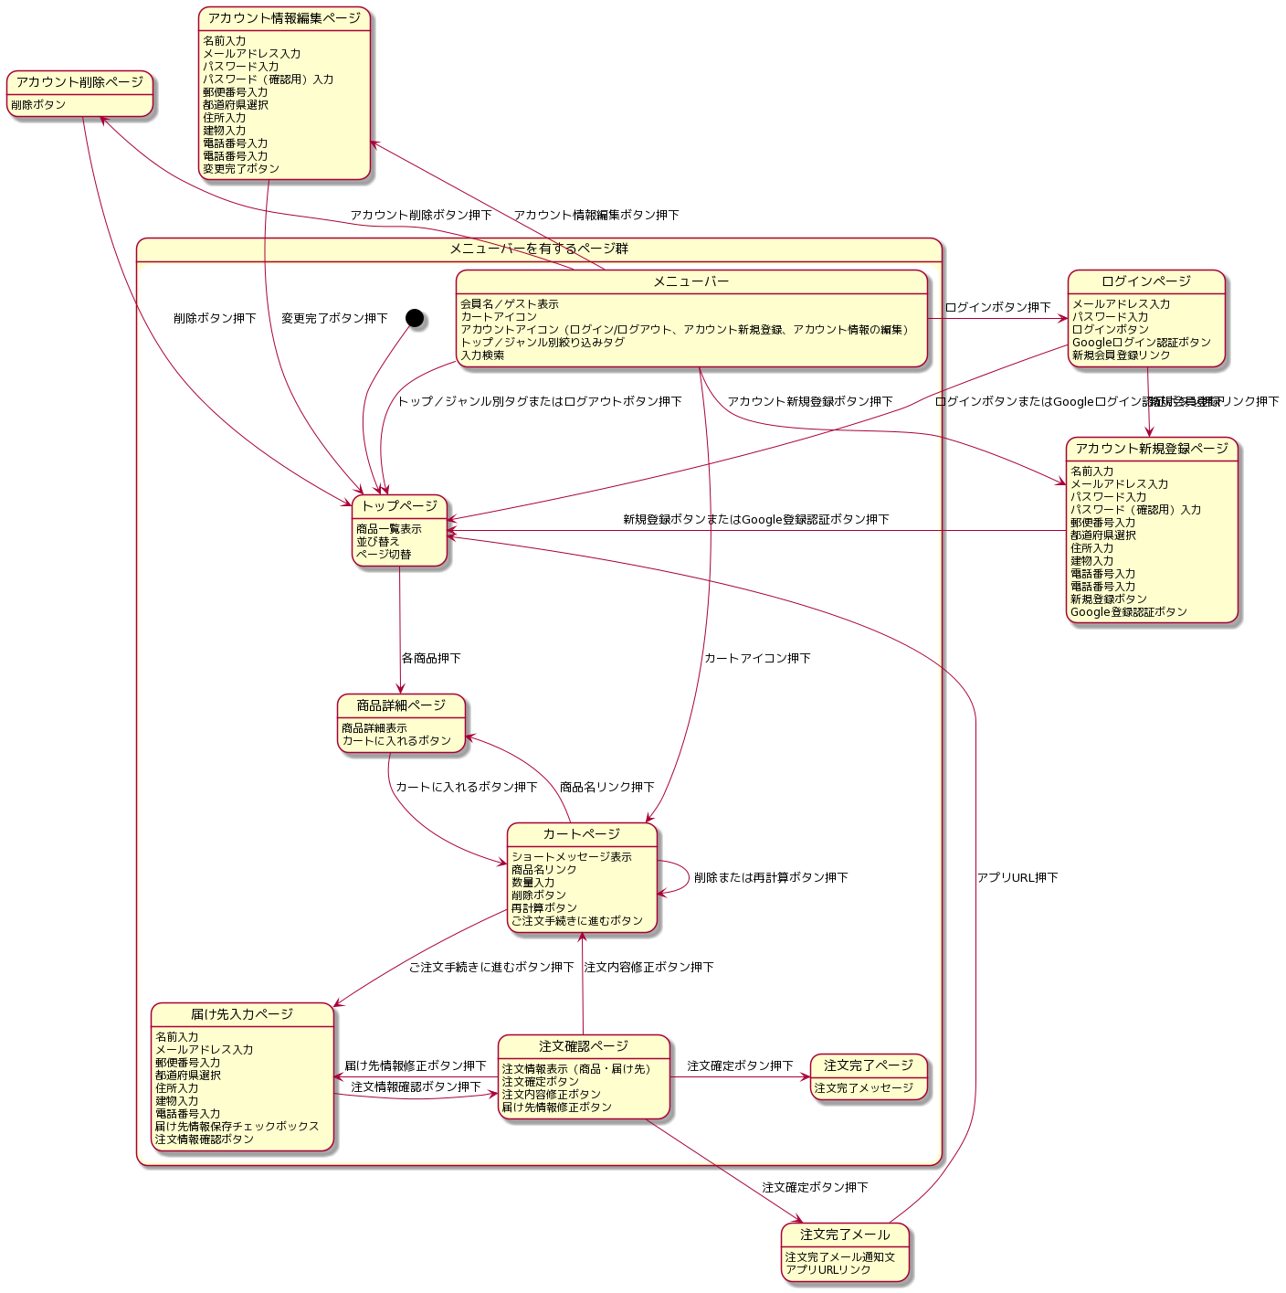
画面フロー（ステートマシン図）

 | ※ 修正はhttp://www.plantuml.com/plantuml/uml/にアクセスし、UML図作成コードを貼り付ける

